VCU接插件示意图
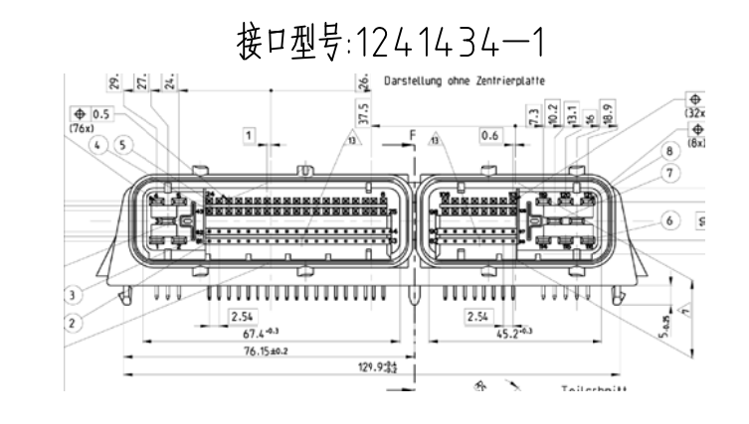
S32K148V2407 | VCU部分 |  | 车辆部分
121PIN引脚 | 信号名称 | 信号定义 | 外部接插线号 | 功能定义
大端子头
1|2|3 | VCC | 输入电源12V~24V | VCC12 | 电源12V
4|5 | GND | 输入电源负极 | GND | 地

24 | AI1 | 电流采样，4-20ma | VC24
43 | AI2 | 电流采样，4-20ma | VC43
62 | AI3 | 电流采样，4-20ma | VC62
81 | AI4 | 电流采样，4-20ma | VC81
23 | AI5 | 电流采样，4-20ma | VC23
42 | AI6 | 电流采样，4-20ma | VC42
61 | AI7 | 电流采样，4-20ma | VC61
80 | AI8 | 电流采样，4-20ma | VC80

22 | LIN1 | 低边输入，低有效 | VC22
41 | LIN2 | 低边输入，低有效 | VC41
60 | LIN3 | 低边输入，低有效 | VC60
79 | LIN4 | 低边输入，低有效 | VC79
21 | LIN5 | 低边输入，低有效 | VC21
40 | LIN6 | 低边输入，低有效 | VC40

59 | HIN1 | 高边输入，高有效 | VC59 | EBS上电 | uint16
78 | HIN2 | 高边输入，高有效 | VC78 | 急停按钮S
20 | HIN3 | 高边输入，高有效 | VC20 | 急停按钮E
39 | HIN4 | 高边输入，高有效 | VC39 | 舱外激活
58 | HIN5 | 高边输入，高有效 | VC58 | 舱内激活
77 | HIN6 | 高边输入，高有效 | VC77 | RUN按钮
19 | HIN7 | 高边输入，高有效 | VC19 | tsms按钮
38 | HIN8 | 高边输入，高有效 | VC38 | asms按钮
57 | HIN9 | 高边输入，高有效 | VC57
76 | HIN10 | 高边输入，高有效 | VC76
18 | HIN11 | 高边输入，高有效 | VC18
37 | HIN12 | 高边输入，高有效 | VC37
56 | HIN13 | 高边输入，高有效 | VC56
75 | HIN14 | 高边输入，高有效 | VC75

51 | AIN0 | 电压采样，最大5V | VC51 | 加速踏板1 | uint16
70 | AIN1 | 电压采样，最大5V | VC70 | 加速踏板2
50 | AIN2 | 电压采样，最大5V | VC50 | 制动踏板
69 | AIN3 | 电压采样，最大5V | VC69
49 | AIN4 | 电压采样，最大10V | VC49 | 气压采集1
68 | AIN5 | 电压采样，最大10V | VC68 | 气压采集2
48 | AIN6 | 电压采样，最大10V | VC48 | 前轮轮速
67 | AIN7 | 电压采样，最大10V | VC67 | 后轮轮速

52/74 | GND | 负极 | GND
72 | QT1_5V | 1/+5V，最大150Ma | T1_5V
71 | QT2_5V | /+5v，最大150Ma | T2_5V

17 | PWM1 | PWM电流输出 | CPWM1
36 | PWM2 | PWM电流输出 | CPWM2
55 | PWM3 | PWM电流输出 | CPWM3

53 | OUT1 | 低边输出，最大0.5A | VC53 | 制动灯 |  | uint8
34 | OUT2 | 低边输出，最大0.5A | VC34 | assi蓝灯
15 | OUT3 | 低边输出，最大0.5A | VC15 | assi黄灯
73 | OUT4 | 低边输出，最大0.5A | VC73 | ebs失效报警灯
54 | OUT5 | 低边输出，最大0.5A | VC54 | resl_err
35 | OUT6 | 低边输出，最大0.5A | VC35
16 | OUT7 | 低边输出，最大0.5A | V16

33 | LO1 | 低边输出，0.6~1.2A | VC33
14 | LO2 | 低边输出，0.6~1.2A | VC14
13 | LO3 | 低边输出，0.6~1.2A | VC13
32 | LO4 | 低边输出，0.6~1.2A | VC32
29 | LO5 | 低边输出，0.6~1.2A | VC29
10 | LO6 | 低边输出，0.6~1.2A | VC10
9 | LO7 | 低边输出，0.6~1.2A | VC9
28 | LO8 | 低边输出，0.6~1.2A | VC28

31 | HO1 | 高边输出，0.6~1.2A | VC31 | ebs激活 |  | uint8
12 | HO2 | 高边输出，0.6~1.2A | VC12 | BMS报警灯
11 | HO3 | 高边输出，0.6~1.2A | VC11 | IMD报警灯
30 | HO4 | 高边输出，0.6~1.2A | VC30 | di8状态
27 | HO5 | 高边输出，0.6~1.2A | VC27 | run状态
8 | HO6 | 高边输出，0.6~1.2A | VC8 | r2d报警
7 | HO7 | 高边输出，0.6~1.2A | VC7 | 驱动流程完成报警
26 | HO8 | 高边输出，0.6~1.2A | VC26 | ebs报警

44/63 | 232RX/TO | 串口0 | 232R0/232T0
45/64 | CAN0L/H | CAN0（CANFD） | CAN0L/CAN0H
46/65 | CAN1L/H | CAN1（CANFD） | CAN1L/CAN1H
47/66 | CAN2L/H | CAN2（CANFD） | CAN2L/CAN2H
6 | D19/EN | 预留IO，5V | VC6
25 | D18/R | 预留IO，5V | VC25

小端子头
106 | CLK | 外接下载口 | CLK
98 | DIO |  | DIO
99 | RST |  | RST
90 | 3.3V |  | VCC3.3
82/83/84 | GND |  | GND
92/107 | GND | 负极 | GND

108 | PA30 | 预留IO，5V(PWM) | VC108 | 看门狗信号
100 | PA29 | 预留IO，5V(PWM) | VC100
101 | PA28 | 预留IO，5V(PWM) | VC101
109 | PA27 | 预留IO，5V(PWM) | VC109
93 | PA26(PWM26) | 预留IO，5V(PWM) | VC93
85 | PA25(25) | 预留IO，5V(PWM) | VC85

113 | PT100-A | 电阻采样1，PT100 | PT1A
112 | PT100-B |  | PT1B
111 | PT100-C |  | PT1C
105 | PT10-A | 电阻采样2，PT100 | PT2A
104 | PT10-B |  | PT2B
103 | PT10-C |  | PT2C
97 | PTA | 电阻采样3，PT100 | PT3A
96 | PTB |  | PT3B
95 | PTC |  | PT3C

115 | RD+ | RMII网口 | NET_RD+
116 | TD+ |  | NET_TD+
117 | RD- |  | NET_RD-
118 | TD- |  | NET_TD-
110/102 | 485B/485A | 串口(可切换，FXIO) | 485B/485A
94/86 | 232R/T2 | 串口(可切换，FXIO) | 232R1/232T1
91 | BUS(SBUS) | 遥控接口，供电(120) | SBUS
120 | 5V | 5V输出，最大1A | VCC5
87/88/89 | GND | 负极 | GND
114/119/121 | GND | 负极 | GND

引脚分配图
名称 | 颜色 | 引脚 | 引脚名称 | 电源供电 | VCU引脚 | 测试引脚 | I/O引脚 | 备注
P档位按钮 | 蓝 | 1 | 手刹开(常闭) | +12V |  |  |  | +12V | 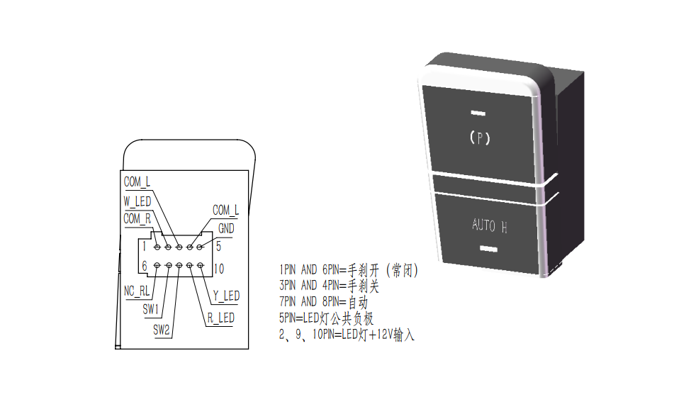
 | 棕 | 6 |  |  | PIN24(DIN1) |  |  | 开关量

 | 黑 | 3 | 手刹关(按下) | +12V |  |  |  | +12V
 | 棕 | 4 |  |  | PIN43(DIN2) | DIN3 |  | 开关量

 | 黑 | 7 | AUTO | +12V |  |  |  | +12V
 | 棕 | 8 |  |  | PIN62(DIN3) | DIN4 |  | 开关量

 | 黄 | 2 | LED(白)-字母灯 |  | PIN60(OUT1) |  |  | 控制量
 | 红 | 9 | LED(红)-P档灯 |  | PIN79(OUT2) | OUT1 |  | 控制量
 | 绿 | 10 | LED(黄)-AUTO |  | PIN21(OUT3) |  |  | 控制量

 | 白 | 5 | GND | GND | PIN54(GND)

自动挡旋钮 | 白 | 1 | N+ |  | PIN81(DIN4) | DIN5 |  | 开关量 | 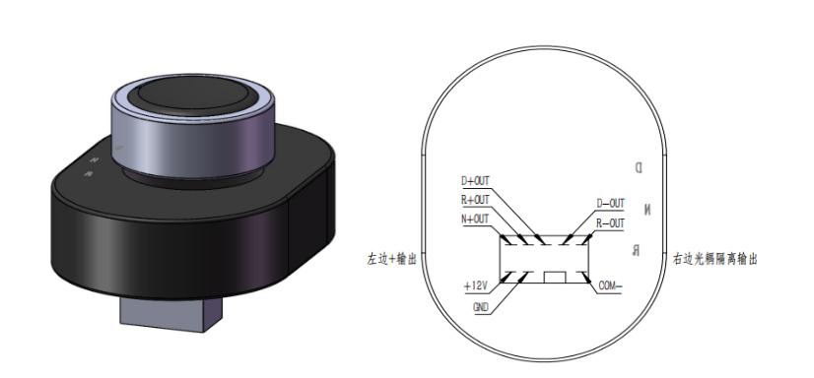
 | 棕 | 2 | R+ |  | PIN23(DIN5) | DIN6 |  | 开关量
 | 黄 | 3 | D+ |  | PIN42(DIN6) | DIN7 |  | 开关量
 | NC | 4 | D-
 | NC | 5 | R-
 | 红 | 6 | `+12V
 | 黑 | 7 | GND | GND | PIN54(GND)
 | NC | 8 | NC |  |  |  |  | NC
 | NC | 9 | NC |  |  |  |  | NC
 | NC | 10 | COM-
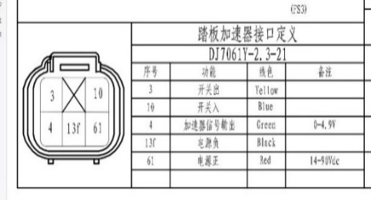
油门踏板 | 黄/3 | 1 | 开关出 | 踏时，两引脚导通
 | 蓝/40 | 2 | 开关入
 | 绿/4 | 3 | 加速信号输出 | 0-4.9V | VC19/AIN3
 | 黑/13f | 4 | 电源负 | GND
 | 红/61 | 5 | 电源正 | 12V

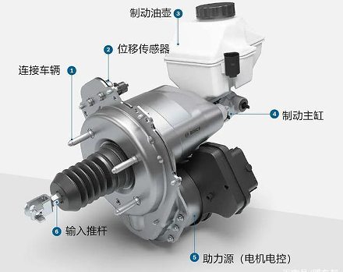
ESC |  | 30 | AD01 |  |  |  |  | 压力传感器(左前) | 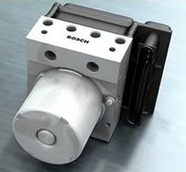
 |  | 29 | AD02 |  |  |  |  | 压力传感器(右前)
 |  | 28 | AD03 |  |  |  |  | 压力传感器(左后)
 |  | 27 | AD04 |  |  |  |  | 压力传感器(右后)
 |  | 26 | AD05 |  |  |  |  | 空
 |  | 36 | CAN_H |  | PIN33(CANH_1) |  |  | 与VCU CAN1连接
 |  | 37 | CAN_L |  | PIN14(CANL_1)

刹车制动器 |  |  | ‘+12V |  |  |  |  | 主供电正极
 |  |  | SON |  |  |  |  | 高电平=使能
 |  |  | GND |  |  |  |  | 供电负极
 |  |  | CANL |  |  |  |  | 与VCU CAN1连接
 |  |  | CANH

